Sheet1
E | 2.10E+11 | h | 1
A | 4.76E-03 | p | 1000
EA | 1.00E+09

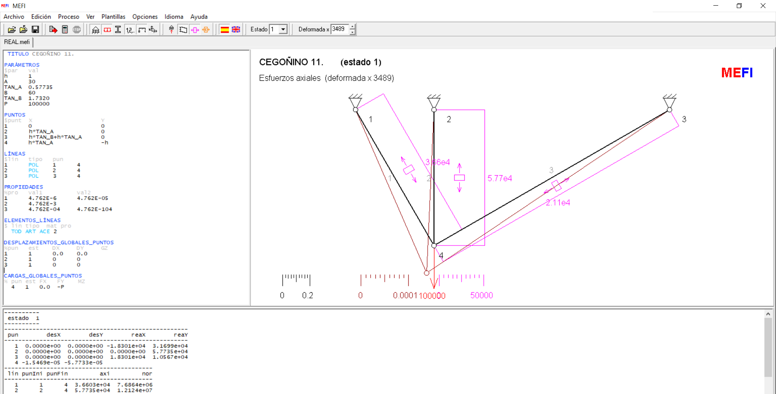
 |  | Alfa | 30.000 | 0.5236
 |  | Beta | 30.000 | 0.5236
 |  | tan_Alfa | 0.577
 |  | tan_Beta | 0.577

 |  | Posición inicial
 |  |  | x | y
 |  | A | 0.00000 | 0.00000
 |  | B | 0.57735 | 0.00000
 |  | C | 1.15470 | 0.00000
 |  | D | 0.57735 | -1.00000

 |  | Deformada (s/MEFI)
 |  |  | x | y
 |  | ΔD | 0.00E+00 | -4.35E-05
 |  |  | x | y
 |  | A | 0.000 | 0.000
 |  | B | 0.577 | 0.000
 |  | C | 1.155 | 0.000
 |  | D' | 0.577350 | -1.000043

 |  | Longitudes iniciales
 |  | 1 | 1.1547005384
 |  | 2 | 1.0000000
 |  | 3 | 1.1547005

 |  | Longitudes finales
 |  | 1 | 1.1547382072
 |  | 2 | 1.000043496
 |  | 3 | 1.1547382072

 |  | Tensiones correspondientes(*)
 |  | 1 | 32622.829803
 |  | 2 | 43496.86992
 |  | 3 | 32622.829803

 |  | (*) A los alargamientos

